Feuil1
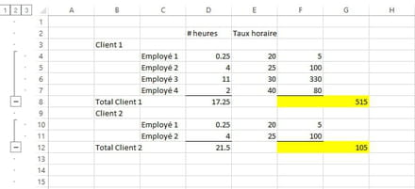
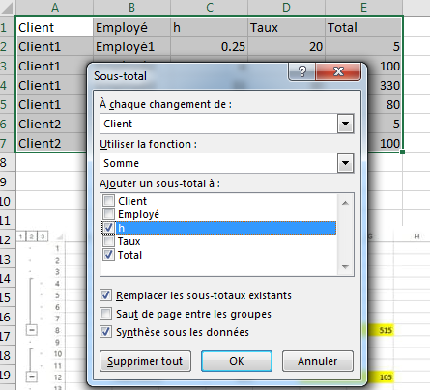
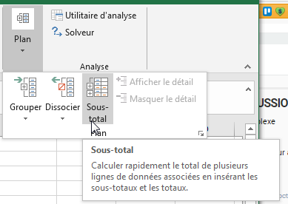
Client | Employé | h | Taux | Total
Client1 | Employé1 | 0.25 | 20 | 5
Client1 | Employé2 | 4 | 25 | 100
Client1 | Employé3 | 11 | 30 | 330
Client1 | Employé4 | 2 | 40 | 80
Total Client1 |  | 17.25 |  | 515
Client2 | Employé1 | 0.25 | 20 | 5
Client2 | Employé2 | 4 | 25 | 100
Total Client2 |  | 4.25 |  | 105
Total général |  | 21.5 |  | 620

